Submit Form

 |  |  |  | Laboratorio Accreditato Diagnosi Nematologiche (Det. 239 – BUR Puglia n. 94 del 25-6-2009)
 |  |  |  | Scheda Analisi Nematodi
 |  |  |  | Inviare a: dr. Lucarelli - Horto Service Nemalab - via S. Pietro, 3/d - 70016 Noicattaro (BA) - Italy Si prega di compilare la scheda, stamparla in PDF ed inviarla via mail a info@hortoservice.com Una stampa fisica della stessa scheda deve accompagnare i campioni
Nome richiedente
Azienda |  |  |  |  | Stato |  |  |  |  |  |  |  | Inviare risultati a
Indirizzo
Città |  |  |  |  | CAP |  |  |  |  |  |  |  | Fatturare a
Telefono
e-mail |  |  |  |  |  |  |  |  |  |  |  |  | Ordine di Acquisto |  |  |  |  | partita IVA

Campo/Prova |  |  |  |  | Campioni raccolti da |  |  | in data |  |  |  |  |  | Spedizione |  |  |  | Consegna
<--------------------------------------------- informazioni sul campo ---------------------------------------------> |  |  |  |  |  | <-------- informazioni sulla coltura --------> |  |  | <----------- descrittori campione -----------> (selezionare una o più opzioni) |  |  |  |  |  |  | <-------- obiettivo delle analisi nematologiche ---------> (selezionare una o più opzioni)
Codice Campione | Codice Nemalab (riservato) | Latitudine (N ° ' ") | Longitudine (E ° ' ") | Stato attuale del campo | Tipo di suolo | Precedente | Attuale (stadio fenologico) | Prossima (facoltativo) |  | Superficie rappresentata dal campione (max 2500 m2) | suolo/substr. | radici | semi | fusti, foglie | acqua | Galligeni (conta) | Cisticoli (conta) | Liberi (conta) | Non specificato (screening completo) | Identificazione Specie
max 1,5 kg ≈ 1,0 litro
max 1,5 kg ≈ 1,0 litro
max 1,5 kg ≈ 1,0 litro
max 1,5 kg ≈ 1,0 litro
max 1,5 kg ≈ 1,0 litro
max 1,5 kg ≈ 1,0 litro
max 1,5 kg ≈ 1,0 litro
Note
Indicare trattamenti nematocidi recenti o altre informazioni rilevanti.

Si prega di leggere le "Istruzioni per la compilazione" nella pagina successiva - COMPILARE UNA RIGA PER CIASCUN CAMPIONE - NON UTILIZZARE buste di carta o biodegradabili per i campioni - EVITARE DI SPEDIRE CAMPIONI VOLUMINOSI

Scheda Analisi Nematodi - Istruzioni per la compilazione
Sezione 1: "informazioni sul campo"
Campo/Prova |  | Denominazione del campo, oppure codice della prova
Latitudine e Longitudine (opzionale) |  | Coordinate geografiche del campo
Stato attuale del campo |  | incolto, pre-semina o pre-trapianto, post-semina o post-trapianto, coltura in accrescimento, fine coltura …
Tipologia di suolo |  | Informazioni di base, con riferimento alla seguente classificazione
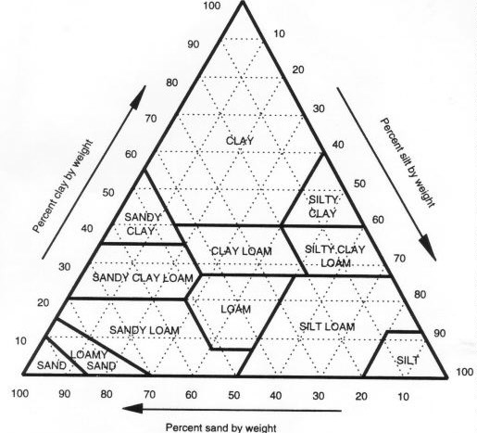

Sezione 2: "informazioni sulla coltura"
Precedente |  | Ultima coltura coltivata in campo
Attuale |  | Coltura attualmente in campo, con indicazione della sua età o stadio fenologico [per esempio: pomodoro (30 DAT), oppure: pomodoro, fioritura primo grappolo]; può anche essere utilizzato il codice BBCH
Prossima |  | Coltura programmata dopo la conduzione delle analisi (questa informazione è facoltativa)
Sezione 3: "descrittori del campione"
Codice Campione |  | Codice univoco del campione (nome della parcella o della località)
Superficie rappresentata (m2) |  | Superficie rappresentata dal campione, entro la quale il campione è stato raccolto
terreno |  | segnare con "X" se il campione include terreno per specifiche analisi di nematodi (richiesta per "numero per ml di terreno" e identificazione del Genere)
radici |  | segnare con "X" se il campione include radici per specifiche analisi di nematodi (richiesta per "numero per grammo di radici" e Identificazione del Genere e/o della Specie)
semi |  | segnare con "X" se il campione include semi per specifiche conte/identificationi (richiesta per "numero per 100 semi" e Identificazione del Genere e/o della Specie)
fusti e foglie |  | segnare con "X" se il campione include altre parti di pianta per specifiche analisi di nematodi (richiesta per "numero per grammo di tessuto" e Identificazione del Genere e/o della Specie)
acqua |  | segnare con "X" se il campione include acqua per la ricerca e conta/identificazione di specifici nematodi
Sezione 4: "obiettivo delle analisi nematologiche"
Galligeni (conta) |  | segnando questa opzione con "X", il metodo di analisi sarà ottimizzato per massimizzare l'estrazione dei nematodi del Genere Meloidogyne; ogni opzione selezionata verrà conteggiata come una singola analisi
Cisticoli (conta) |  | Vedi sopra. La estrazione sarà orientata alla ricerca delle cisti di nematodi appartenenti ai Generi Heterodera, Globodera ecc.
Liberi (conta) |  | Vedi sopra. La estrazione sarà orientata alla ricerca di Xiphinema sp., Longidorus sp., Ditylenchus sp., Pratylenchus sp. ed altri
imprecisato (screening) |  | segnando questa opzione con "X", il metodo di analisi sarà ottimizzato per effettuare uno screening completo, allo scopo di ricercare la presenza di ogni tipo di nematode fitoparassita; il costo delle analisi varierà in funzione del tipo e del numero di metodi di analisi necessari
Identificazione Specie |  | segnando questa opzione con "X", verrà effettuata una analisi morfologica di individui adulti; nel caso di Meloidogyne sp. ciò sarà possibile solo se nel campione saranno presenti radici

